1
Задача коммивояжера 1

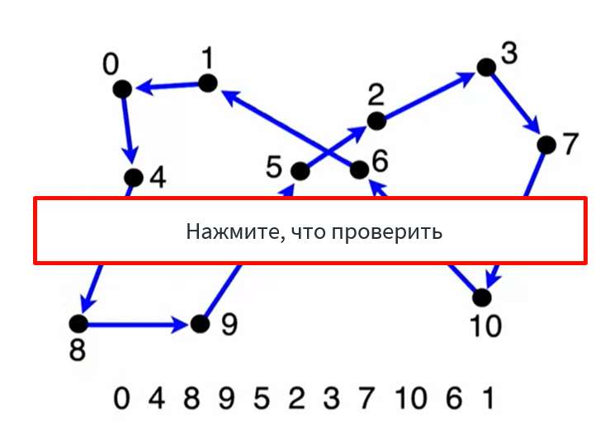
Значение целевой функции | Оптимальность | Решение
100 |  | 1 | 0
 |  | 2 | 32
Результат (баллы) | Выполнимость | 3 | 17
10 | Да | 4 | 49
 |  | 5 | 48
Сетка | Балл | 6 | 22
Решение выполняет ограничение | 3 | 7 | 31
450 | 7 | 8 | 1
429 | 10 | 9 | 25
 |  | 10 | 20
Количество вершин |  | 11 | 37
51 |  | 12 | 21
 |  | 13 | 29
Расчетное значение функции |  | 14 | 43
428.98164717 |  | 15 | 39
 |  | 16 | 50
 |  | 17 | 38
 |  | 18 | 15
 |  | 19 | 14
 |  | 20 | 44
 |  | 21 | 16
 |  | 22 | 18
 |  | 23 | 42
 |  | 24 | 11
 |  | 25 | 40
 |  | 26 | 19
 |  | 27 | 7
 |  | 28 | 13
 |  | 29 | 35
 |  | 30 | 23
 |  | 31 | 30
 |  | 32 | 12
 |  | 33 | 36
 |  | 34 | 6
 |  | 35 | 26
 |  | 36 | 47
 |  | 37 | 27
 |  | 38 | 41
 |  | 39 | 24
 |  | 40 | 34
 |  | 41 | 4
 |  | 42 | 8
 |  | 43 | 46
 |  | 44 | 3
 |  | 45 | 45
 |  | 46 | 9
 |  | 47 | 10
 |  | 48 | 28
 |  | 49 | 2
 |  | 50 | 5
 |  | 51 | 33

